CollectiveAccess
Image | Object | Description | Date
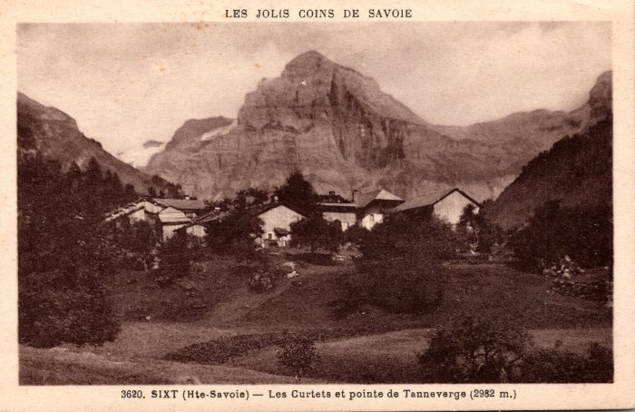 | Les Curtets et la pointe de Tenneverge – 1935 (2-128) | Les Curtets et la pointe de Tenneverge – 1935
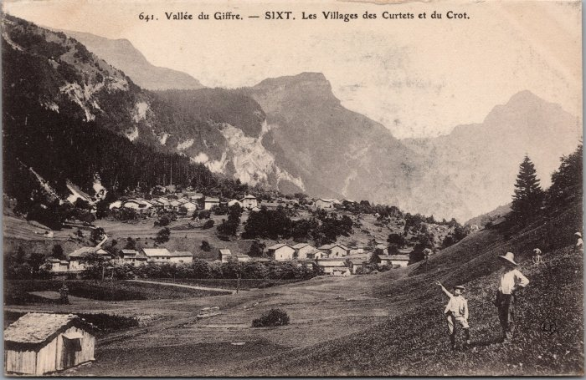 | Les villages des Curtets et du Crot (2-2802) | Les villages des Curtets et du Crot
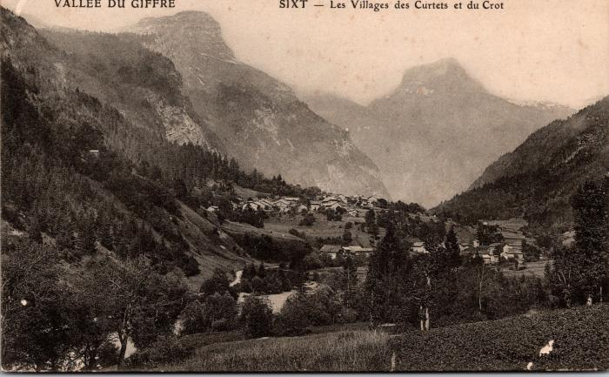 | Les villages des Curtets et du Crot (2-707) | Les villages des Curtets et du Crot
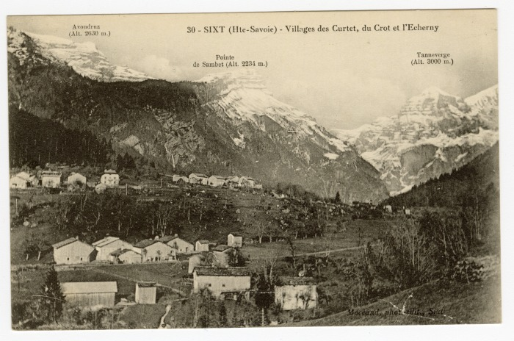 | Villages des Curtet, du Crot et de l'Echarny (56-038) | Villages des Curtet, du Crot et de "l'Echerny"

